Лист1
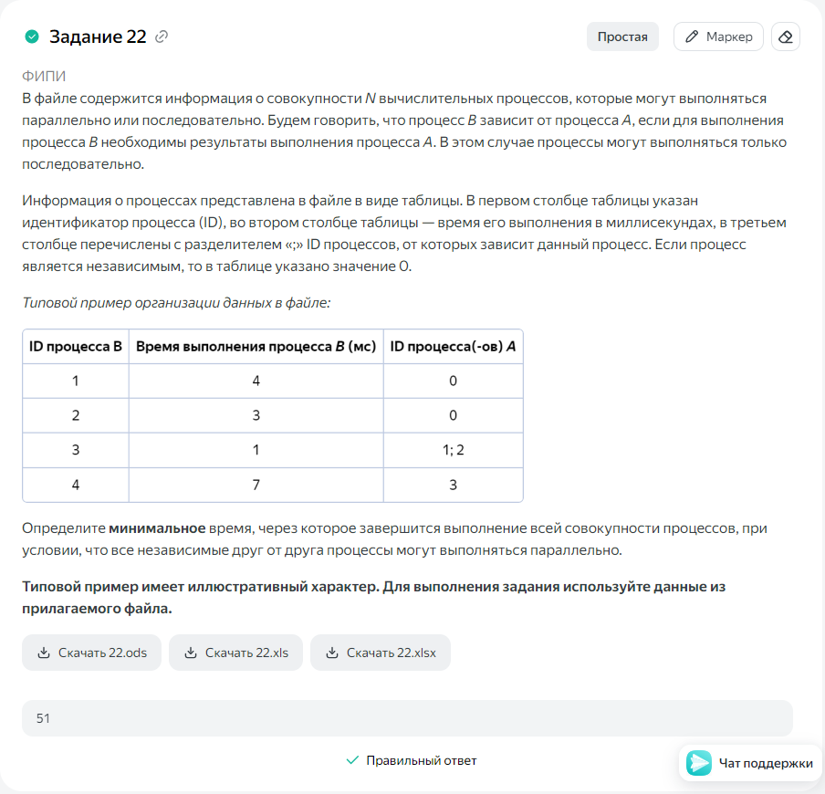
ID процесса B | Время выполнения процесса B (мс) | ID процессов A
1 | 4 | 0 | 4
2 | 2 | 0 | 2
3 | 8 | 1; 2 | 12
4 | 5 | 0 | 5
5 | 7 | 3;4 | 19
6 | 9 | 3 | 21
7 | 10 | 5 | 29
8 | 5 | 5 | 24
9 | 10 | 8 | 34
10 | 8 | 7 | 37
11 | 7 | 6;7 | 36
12 | 6 | 11 | 42
13 | 9 | 11 | 45
14 | 4 | 11 | 40
15 | 6 | 12;13;14 | 51
16 | 9 | 10;9 | 46
 |  |  | 51

